P.F 4
 | REGOLAZIONE A PUNTO FISSO - PF | AGORÁ
5. Montaggio
a) Assemblare il punto fisso con la pompa di circolazione direttamente sui
raccordi del collettore di riscaldamento a sede piana:
b) Collegare il collettore di mandata dell’impianto a pannelli (con flussimetri) nella parte superiore.
c) Collegare il collettore di ritorno impianto a pannelli (con valvole) nella parte inferiore.
d) Collegare la mandata del circuito di riscaldamento ad alta temperatura alla filettatura della valvola
termostatica ed il ritorno alla filettatura della valvola di regolazione (detentore micrometrico)
e) Fissare il sensore ad immersione nella guaina, avvitare la testa termostatica sulla valvola.
f) Fissare il termometro a contatto con la molla di montaggio prima del collettore di mandata.
g) Cablare elettricamente la pompa di circolazione con il limitatore di temperatura (termostato di sicurezza)
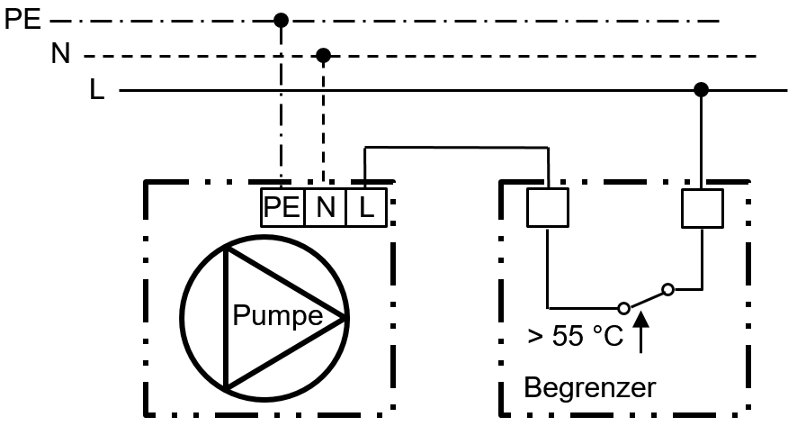

Attenzione:
L’installazione elettrica della pompa di circolazione può essere eseguita solo da un elettricista qualificato.
Devono essere osservate le norme di sicurezza specifiche del paese in vigore. Durante l’installazione e il funzionamento
della pompa di circolazione devono essere osservate anche le istruzioni di installazione e funzionamento del rispettivo produttore.
· Verificare la tenuta di tutti i componenti di avvitamento del gruppo di controllo.
· Chiudere entrambi le valvole del circuito ad alta temperatura.
· Posizionale la manopola del miscelatore sulla posizione 20.
I circuiti dell’impianto a pannelli devono essere riempiti e lavati individualmente tramite la valvola di riempimento e scarico integrata
riempimennei collettori. Durante il riempimento non consentite pressioni differenziali > 1 bar !
Attenzione:
Riempire e sciacquare solo attravero il flusso di riscaldamento a pannelli con apposito dispositivo di filtraggio in modo che nessun
corpo estraneo o sporco possa bloccare o danneggiare i componenti.
1) Dopo il riempimento e il lavaggio, aprire le valvole del circuito ad alta temperatura.
2) Impostare sulla valvola termostatica la temperatura desiderata del riscaldamento a pannelli. La posizione 2 corrisponde
a circa 20 °C e la posizione 5 a circa 50 °C.
3) Sfiatare completamente l’impianto con la pompa di circolazione spenta. Aprire lo sfiato aria manuale preinstallato sul collettore
e far fuoriuscire l’aria.
4) Avviare il programma di sfiato automatico della pompa di circolazione e sfiatare completamente.
5) Dopo aver sfiatato completamente la pompa e il collettore del circuito chiudere gli sfiati manuali.Ripristinare la pressione nel circuito.
6) Dopo il primo mese di funzionamento è necessario ripetere il processo di sfiato e, se necessario rabboccare con acqua
di riscaldamento.
7) Dopo il riempimento dell’impianto di riscaldamento a pavimento o in caso di sostituzione del circolatore, verificare la tenuta dei
raccordi filettati della pompa ad una temperatura di 50° C. ed eventualmente serrarli ad un massimo di 70 Nm.

5. Bilanciamento idraulico
· Chiudere completamente la valvola a sfera nel ritorno alta temperatura. | · Chiudere completamente la valvola a sfera nel ritorno alta temperatura.
· Aprire completamente tutti i flussimetri (Regolux) sul collettore di mandata. | · Aprire completamente tutti i flussimetri (Regolux) sul collettore di mandata.
· Accendere la pompa di circolazione ed impostare la modalità di funzionamento della pompa su | · Accendere la pompa di circolazione ed impostare la modalità di funzionamento della pompa su
Δp-c pressione differenziale costante. | Δp-c pressione differenziale costante.
Impostare il livello di potenza in base alla perdita di carico massima del circuito più sfavorevole | Impostare il livello di potenza in base alla perdita di carico massima del circuito più sfavorevole
vedere curva caratteristica al punto 7.1. In alternativa, selezionare il livello di potenza in modo
che tutti i circuiti di riscaldamento raggiungano almeno le portate in l/min determinate in base al progetto. | che tutti i circuiti di riscaldamento raggiungano almeno le portate in l/min determinate in base al progetto.
· Impostare tutti i circuiti di riscaldamento alle portate determinate in base al progetto. | · Impostare tutti i circuiti di riscaldamento alle portate determinate in base al progetto.
· Impostare la funzione di memoria e bloccare il flussimetro (Regolux). | · Impostare la funzione di memoria e bloccare il flussimetro (Regolux).
Aprire la valvola sfera sul ritorno quanto basta perché l'acqua ad alta temperatura possa fluire nel set di | Aprire la valvola sfera sul ritorno quanto basta perché l'acqua ad alta temperatura possa fluire nel set di
controllo a valore fisso (sono sufficienti uno o due giri completi, diagramma e calcolo di esempio 7.3) | controllo a valore fisso (sono sufficienti uno o due giri completi, diagramma e calcolo di esempio 7.3)
· La temperatura di mandata effettiva del riscaldamento a pannelli può essere letta sul termometro. | · La temperatura di mandata effettiva del riscaldamento a pannelli può essere letta sul termometro.

 |  | Pag.4

P.F 5
 | REGOLAZIONE A PUNTO FISSO - PF AGORÁ
6. Pompa WILO PARA
Tipo: | WILO PARA 15-130/6-43/SC-12, regolazione automatica | Pompa ad alta efficienza-Premium-
Tipi di controllo: | Pressione differenziale costante Δp-c a regolazione continua o pressione differenziale variabile Δp-v
 | e regolazione della velocità costante
Tipo di motore: | Motore sincrono a commutazione elettronica con rotori a magneti permanenti.
Caratteristiche: | Limitazione della corrente di avviamento, protezione da sovratemperatura e marcia a secco,
 | funzionamento di sfiato elettronico.
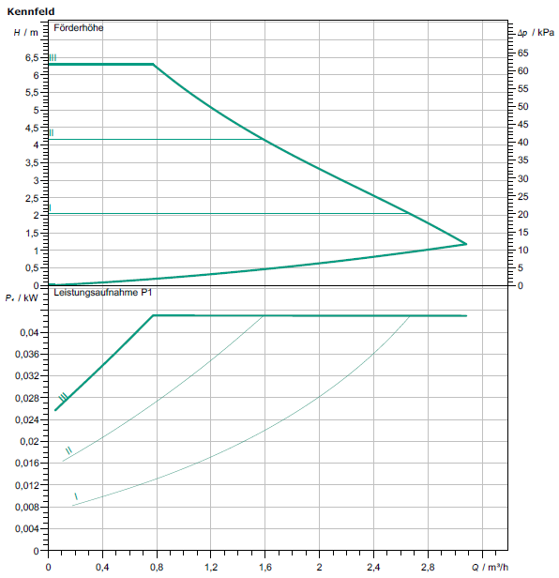
Tensione |  | Pressione differenziale costante Δp-c:
di esercizio: | AC 230 V, 50/ 60 Hz

Consumo
di energia | 8 bis 43 W

Velocità
di rotazione | 800 bis 4300 U/min

Indice E.E. | < 0,20

 | 7.2 Tubo profilato
Materiale: | Acciaio inossidabile X5CrNi18-10, numero materiale 1.4301 secondo DIN EN 10088),
Dimensioni: | 35 x 1,5 mm (DN 32 secondo DIN EN ISO 6708),
 | 7.3 Valvola di controllo
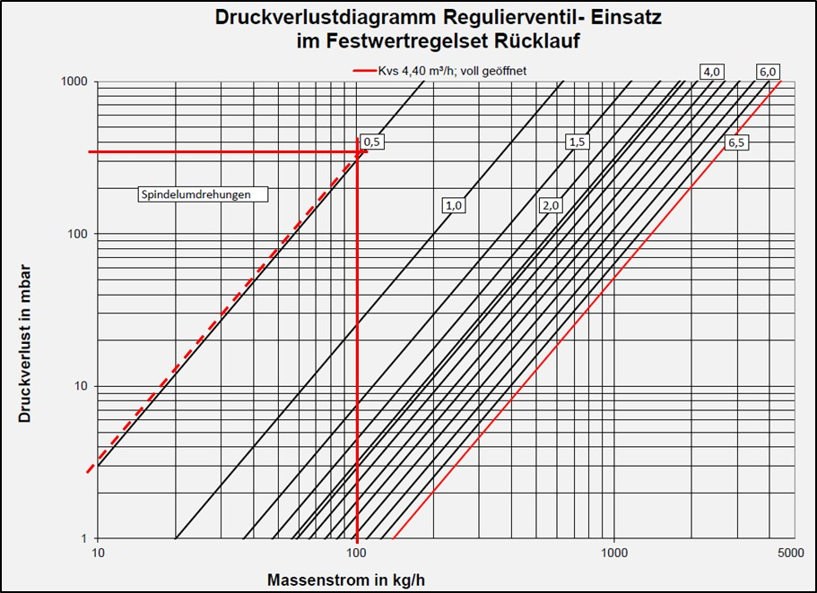

 | Esempio di calcolo per la regolazione idraulica lato alta temperatura
 | Zona riscaldata dal set di regolazione punto fisso: | 70 m²
 | Fabbisogno termico di questa zona: | 3500 W (50 W/m²)
 | Equazione di base della teoria del calore (Termodinamica): | ΔQ = m * c * ΔT
 |  | m = ΔQ : c : ΔT
 | Portata di massa nel set di controllo a valore fisso con spread 5K | 602 kg/h (3500 W : 1,163 Wh /
 | kg K : 5 K) Riscaldamento a pannelli VL 40 °C / RL 35 °C
 | Flusso di massa nel controllo a valore fisso impostato su una diffusione di 30 K
 | Spalmabile:100 kg/h (3500 W : 1,163 Wh / kg K : 30 K)
 | Riscaldamento ad alta temperatura VL 65 °C / RL 35 °C
 | Perdita di carico pompa primaria da compensare: | 350 mbar
 | Il punto di incrocio di questi due valori nel diagramma indica il grado di apertura dello stelo della valvola,
 | dalla posizione di chiusura. Nell‘esempio 0,5 giri del mandrino.
 |  | Pag.5

P.F 6
 | REGOLAZIONE A PUNTO FISSO - PF AGORÁ
7.4 Testa termostatica con sensore remoto
Elemento sensore: Sensore per liquidi con capillare di 2 mt. Ad immersione
Campo di regolazione: Posizione ≙ 20°C, 2 ≙ 30°C, ≙ 40°C, ≙ 50°C,
Filettatura e corsa di chiusura: M30 x 1,5 – 11,8 mm.
Max. Temperatura esercizio: 75°C
Kvs: 2,56 m³/h
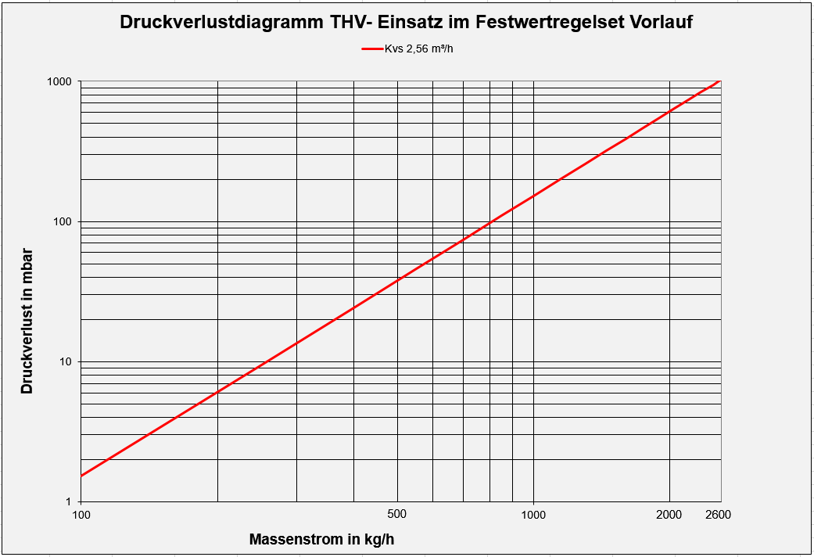

7.5 Limitatore temperatura massima
Tipo: | Termostato elettrico Euroswitch Dn 1/2 femmina
Temperatura
di stacco: | ca.60°C. ± 5 K
Grado protezione: | IP 67
Stress da contatto: | 10 (1) A / AC 250 V
"7. Risoluzione ai problemi "

Non è stata raggiunta la temperatura di mandata desiderata nei circuiti di riscaldamento a pannelli?
a) Impostazione del miscelatore troppo bassa – impostare un set point di temperatura più alto.
b) Commutare la pompa di circolazione nella modalità Δp-v pressione differenziale variabile o velocità
costante a Δp-c pressione differenziale costante.
c) Pompa con livello di potenza troppo basso –Verificare il progetto e la curva. Se necessario
impostare un valore superiore.
d)Temperatura di mandata nel circuito ad alta temperatura troppo bassa – Aumentare la temperatura.
e) I circuiti di riscaldamento a pannelli vengono pilotati in modo diverso – Eseguire la regolazione
idraulica di progetto.
Gli attuatori elettrotermici sulle valvole termostatiche del collettore del circuito sono chiusi – Aprire
manualmente o impostare il termostato ambiente su richiesta calore.

Rumori o falsi flussi nel set di controllo a punto fisso?
La pompa primaria preme troppo forte nel set di regolazione a punto fisso – Installare tra il set di
regolazione e il circuito primario un separatore idraulico.

Pompa di circolazione a livello di potenza troppo alto – Verificare il progetto e la curva e,
se necessario impostare un valore inferiore.

Aria nell’impianto o nel circolatore – Spurgare il set di regolazione o il collettore – Attivare la
funzione di sfiato della pompa (6.)

 |  | Pag.6

P.F. 11
 | REGOLAZIONE A PUNTO FISSO - M2 |  | AGORÁ

 |  | Mod.M2

1. Descrizione
Il set di regolazione a punto fisso viene utilizzato per avere una regolazione costante della temperatura di mandata in un
impianto di riscaldamento a pannelli che richiede una bassa temperatura. Il gruppo di comando è predisposto per il
collegamento diretto ai nostri collettori inox con bocchettoni Dn 1“ , ma può essere utilizzato in abbinamento con altri
collettori idonei.L‘acqua nell’impianto di riscaldamento deve rispettare norme VDI 2035 bzw. ÖNORM H 5195 o una
miscela acqua-glicole massimo 50% di glicole. Il set di regolazione a valore fisso può essere utilizzato con temperature
del fluido comprese tra +10 a +90 °C e con pressione di esercizio fino 6 bar.
2. Componenti
1) Valvola termostatica di flusso.
2) Testa termostatica con sensore ad immersione (regolazione temperatura di mandata 20 – 50°C.)
3) Pompa di circolazione ad alta efficienza WILO PARA 15-130/6-43/SC-12
4) Limitatore di temperatura (termostato di sicurezza) tarato a 55 °C
5) Valvola di regolazione del flusso sul ritorno.
6) Termometro ad immersione 0-60°C, Ø 63mm.
7) Dispositivo antiriflusso integrato nella barra in acciaio inox.
3. Funzionalità
La regolazione a punto fisso per l’impianto a pannelli viene impostata sulla testa termostatica. Questa apre lentamente
il flusso ad alta temperatura e quanto la temperatura nominale del riscaldamento a pannelli è scesa al sotto dei valori,
consente all’acqua di mandata più calda di fluire nuovamente.
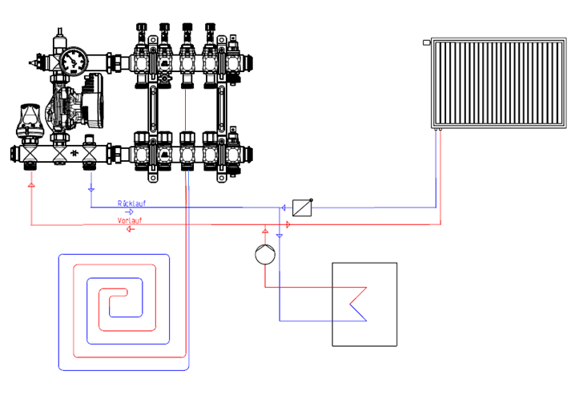

Per evitare un superamento inamissibile della temperatura di mandata del riscaldamento a pannelli, nella
mantata è installato un limitatore di temperatura (termostato di sicurezza) che spegne la pompa al
raggiungimento della temperatura massima impostata di circa 55 °C e la riaccende automaticamente sotto dei 47° C.
La temperatura dell’acqua del circuito ad alta temperatura deve essere superiore di almeno 15°C
rispetto alla temperatura impostata sulla valvola termostatica.

4. Avvisi
La pompa di circolazione durante il funzionamento potrebbe provocare rumori, per poterli evitare è importante osservare:
1)Che la pompa sia stata sfiatata come il circuito di riscaldamento.
2)Verificare che il funzionamento della pompa non sia trasmesso a componenti circostanti o non sia stata scelta una posizione errata.
3)Verificare il livello di potenza della pompa impostato sulla pressione differenziale richiesta.
4)Che sia impostata modalità di funzionamento a pressione differenziale costante Δp-c. e che quantità di acqua pompata sia regolata
in modo variabile a seconda delle esigenze, mentre la pressione differenziale impostata rimanga costante

Per un miglior controllo della funzione idraulica, si consiglia di utilizzare i nostri collettori in acciaio inox con flussimetri Regolux.

 |  |  | Pag.11

